Hoja2
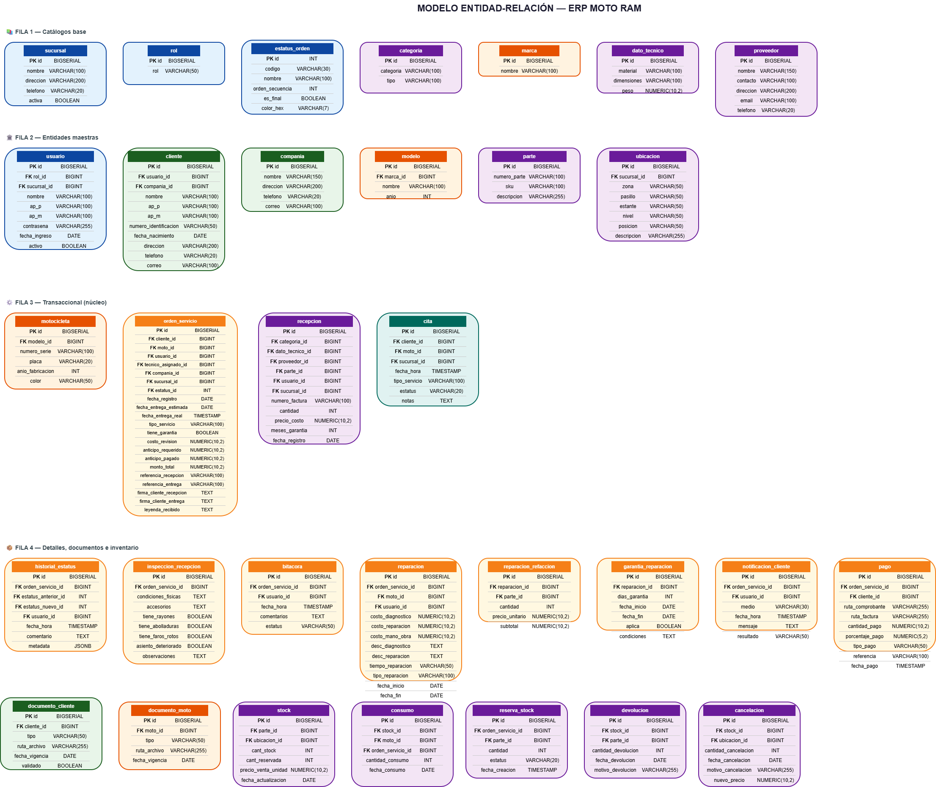
# | Desde | Hacia | Verbo | Tipo | Lectura (ida) | Lectura (vuelta)
1 | usuario.rol_id | rol.id | desempeña | N:1 | Un rol es desempeñado por muchos usuarios | Un usuario desempeña un rol
2 | usuario.sucursal_id | sucursal.id | labora_en | N:1 | Una sucursal tiene muchos usuarios | Un usuario labora en una sucursal
3 | cliente.usuario_id | usuario.id | registra | N:1 | Un usuario registra muchos clientes | Un cliente es registrado por un usuario
4 | cliente.compania_id | compania.id | pertenece_a | N:1 | Una compañía agrupa muchos clientes | Un cliente pertenece a una compañía
5 | documento_cliente.cliente_id | cliente.id | presenta | N:1 | Un cliente presenta muchos documentos | Un documento pertenece a un cliente
6 | modelo.marca_id | marca.id | pertenece_a | N:1 | Una marca tiene muchos modelos | Un modelo pertenece a una marca
7 | motocicleta.modelo_id | modelo.id | es_de | N:1 | Un modelo clasifica muchas motos | Una moto es de un modelo
8 | documento_moto.moto_id | motocicleta.id | documenta | N:1 | Una moto tiene muchos documentos | Un documento documenta una moto
9 | orden_servicio.cliente_id | cliente.id | solicita | N:1 | Un cliente solicita muchas órdenes | Una orden es solicitada por un cliente
10 | orden_servicio.moto_id | motocicleta.id | es_objeto_de | N:1 | Una moto es objeto de muchas órdenes | Una orden tiene una moto
11 | orden_servicio.usuario_id | usuario.id | registra | N:1 | Un usuario registra muchas órdenes | Una orden es registrada por un usuario
12 | orden_servicio.tecnico_asignado_id | usuario.id | es_asignada_a | N:1 | Un técnico tiene asignadas muchas órdenes | Una orden se asigna a un técnico
13 | orden_servicio.compania_id | compania.id | factura_a | N:1 | Una compañía factura muchas órdenes | Una orden se factura a una compañía
14 | orden_servicio.sucursal_id | sucursal.id | se_atiende_en | N:1 | Una sucursal atiende muchas órdenes | Una orden se atiende en una sucursal
15 | orden_servicio.estatus_id | estatus_orden.id | tiene | N:1 | Un estatus clasifica muchas órdenes | Una orden tiene un estatus
16 | historial_estatus.orden_servicio_id | orden_servicio.id | registra | N:1 | Una orden registra muchos cambios de estatus | Un cambio pertenece a una orden
17 | historial_estatus.estatus_anterior_id | estatus_orden.id | viene_de | N:1 | Un estatus precede muchos cambios | Un cambio viene de un estatus anterior
18 | historial_estatus.estatus_nuevo_id | estatus_orden.id | cambia_a | N:1 | Un estatus sucede en muchos cambios | Un cambio pasa a un estatus nuevo
19 | historial_estatus.usuario_id | usuario.id | es_cambiado_por | N:1 | Un usuario cambia muchos estatus | Un cambio es hecho por un usuario
20 | inspeccion_recepcion.orden_servicio_id | orden_servicio.id | documenta | 1:01:00 | Una orden tiene una inspección | Una inspección documenta una orden
21 | bitacora.orden_servicio_id | orden_servicio.id | genera | N:1 | Una orden genera muchas bitácoras | Una bitácora pertenece a una orden
22 | bitacora.usuario_id | usuario.id | escribe | N:1 | Un usuario escribe muchas bitácoras | Una bitácora es escrita por un usuario
23 | notificacion_cliente.orden_servicio_id | orden_servicio.id | genera | N:1 | Una orden genera muchas notificaciones | Una notificación pertenece a una orden
24 | notificacion_cliente.usuario_id | usuario.id | notifica | N:1 | Un usuario notifica muchas veces | Una notificación la hace un usuario
25 | pago.orden_servicio_id | orden_servicio.id | cobra | N:1 | Una orden cobra muchos pagos | Un pago pertenece a una orden
26 | pago.cliente_id | cliente.id | realiza | N:1 | Un cliente realiza muchos pagos | Un pago lo realiza un cliente
27 | reparacion.orden_servicio_id | orden_servicio.id | incluye | N:1 | Una orden incluye muchas reparaciones | Una reparación pertenece a una orden
28 | reparacion.moto_id | motocicleta.id | se_aplica_a | N:1 | Una moto recibe muchas reparaciones | Una reparación se aplica a una moto
29 | reparacion.usuario_id | usuario.id | es_realizada_por | N:1 | Un técnico realiza muchas reparaciones | Una reparación la hace un técnico
30 | reparacion_refaccion.reparacion_id | reparacion.id | usa | N:1 | Una reparación usa muchas refacciones | Un uso pertenece a una reparación
31 | reparacion_refaccion.parte_id | parte.id | es_usada_en | N:1 | Una parte se usa en muchas reparaciones | Un uso se refiere a una parte
32 | garantia_reparacion.reparacion_id | reparacion.id | otorga | 1:01:00 | Una reparación otorga una garantía | Una garantía es otorgada por una reparación
33 | recepcion.categoria_id | categoria.id | clasifica | N:1 | Una categoría clasifica muchas recepciones | Una recepción se clasifica en una categoría
34 | recepcion.dato_tecnico_id | dato_tecnico.id | describe | N:1 | Un dato técnico describe muchas recepciones | Una recepción se describe por un dato técnico
35 | recepcion.proveedor_id | proveedor.id | suministra | N:1 | Un proveedor suministra muchas recepciones | Una recepción la suministra un proveedor
36 | recepcion.parte_id | parte.id | contiene | N:1 | Una parte está en muchas recepciones | Una recepción contiene una parte
37 | recepcion.usuario_id | usuario.id | es_recibida_por | N:1 | Un usuario recibe muchas recepciones | Una recepción la recibe un usuario
38 | recepcion.sucursal_id | sucursal.id | se_recibe_en | N:1 | Una sucursal recibe muchas recepciones | Una recepción se recibe en una sucursal
39 | stock.parte_id | parte.id | almacena | N:1 | Una parte se almacena en muchos stocks | Un stock almacena una parte
40 | stock.ubicacion_id | ubicacion.id | se_ubica_en | N:1 | Una ubicación contiene muchos stocks | Un stock se ubica en una ubicación
41 | ubicacion.sucursal_id | sucursal.id | pertenece_a | N:1 | Una sucursal tiene muchas ubicaciones | Una ubicación pertenece a una sucursal
42 | consumo.stock_id | stock.id | origina | N:1 | Un stock origina muchos consumos | Un consumo proviene de un stock
43 | consumo.moto_id | motocicleta.id | consume | N:1 | Una moto consume muchos insumos | Un consumo lo hace una moto
44 | consumo.orden_servicio_id | orden_servicio.id | es_para | N:1 | Una orden tiene muchos consumos | Un consumo es para una orden
45 | reserva_stock.orden_servicio_id | orden_servicio.id | aparta | N:1 | Una orden aparta muchas reservas | Una reserva pertenece a una orden
46 | reserva_stock.parte_id | parte.id | reserva | N:1 | Una parte se reserva en muchas reservas | Una reserva aparta una parte
47 | devolucion.stock_id | stock.id | devuelve_a | N:1 | Un stock recibe muchas devoluciones | Una devolución va a un stock
48 | devolucion.parte_id | parte.id | devuelve | N:1 | Una parte se devuelve en muchas devoluciones | Una devolución devuelve una parte
49 | cancelacion.stock_id | stock.id | afecta | N:1 | Un stock es afectado por muchas cancelaciones | Una cancelación afecta un stock
50 | cancelacion.ubicacion_id | ubicacion.id | se_ubica_en | N:1 | Una ubicación se afecta en muchas cancelaciones | Una cancelación se ubica en una ubicación
51 | cita.cliente_id | cliente.id | agenda | N:1 | Un cliente agenda muchas citas | Una cita la agenda un cliente
52 | cita.moto_id | motocicleta.id | es_para | N:1 | Una moto tiene muchas citas | Una cita es para una moto
53 | cita.sucursal_id | sucursal.id | se_atiende_en | N:1 | Una sucursal atiende muchas citas | Una cita se atiende en una sucursal

